Inv opg 3
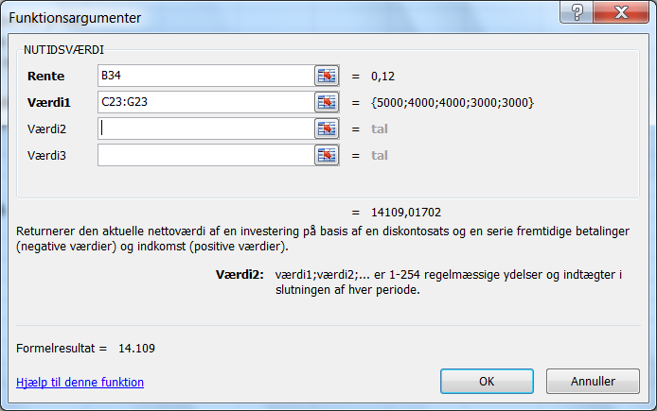
Opgave 3. Nutidsværdi af ujævn betalingsrække.

Alternativ 1. Han betaler selv de 15.000 kr.

År
0

15.000

Alternativ 2. Han lader fordikringen betale og betaler efterfølgende via højere præmier.

5
År
0
1
2
3
4
5.000
4.000
4.000
3.000
3.000

År | 0 | 1 | 2 | 3 | 4 | 5
Betaling | 0 | 5,000 | 4,000 | 4,000 | 3,000 | 3,000

Problemet er et omkostningsminimeringsproblem.
Han skal vælge det alternativ, som giver den mindste nutidsværdi af betalingerne.

Nuværdi ved selv at betale |  |  | 15,000

Nuværdi ved at lade forsikringen betale mod forhøjede præmier:
=NPV (B33; C23 : G23)

a) i = | 12% |  | 14,109 | < 15.000. Afrdragsordning er billigst.
b) i = | 6% |  | 16,253 | > 15.000. | Billigst selv at betale.

Kalkulationsrentefoden skal afspejle, at betalingerne (formentlig) er i løbende priser.
Om det ydermere skal være en rente før eller efter skat afhænger af de nærmere
omstændigheder. For en privat bilist vil det nok være mest naurlig med en
efter- skat rente.
Dvs. der er ikke en generelt gældende kalkulationsrente for alle bilister.
Øvelse: Gennemfør beregningerne med den for dig relevante kalkulationsrentefod.

Nutidsværdien ved en rente på 12% er fundet som vist nedenfor.
Bemærk at den første betaling er i år 1 (celle C23).
NPV i Excel opgør betalingerne 1 termin før først nævnte betaling.

